상품제안서
이지매트 무늬 | 상품코드: S43559

 |  |  |  |  |  |  | 02-713-8555 | www.synergygift.co.kr
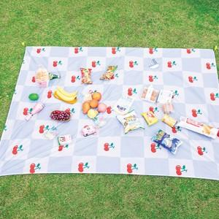

【상세/제작정보】

【인쇄/포장옵션】 | 풀칼라 / OPP(비닐)

【공급단가】 | 수량 | 50~ | 100~ | 500~ | 1,000~ | 3,000~
*VAT별도 | 중 | 9,100원 | 8,610원 | 8,190원 | 7,980원 | 7,840원
 | 대 | 10,400원 | 9,840원 | 9,360원 | 9,120원 | 8,960원

【상품 URL】 | https://www.synergygift.co.kr:443/src/goods_detail.php?gdno=43559

